Git基本操作总结
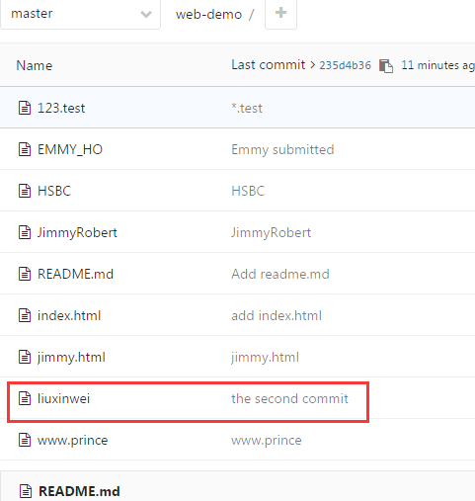
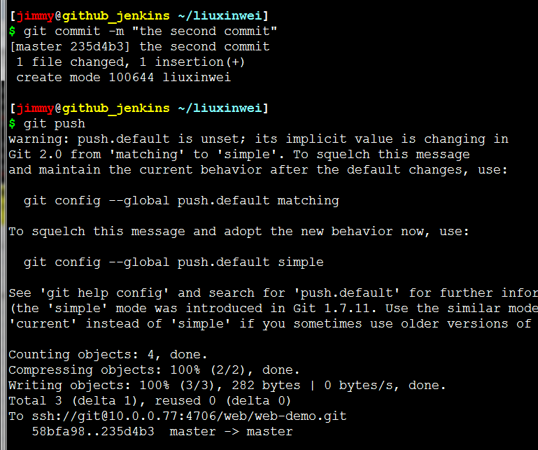
git常用命令总结

add | #添加文件内容至索引
bisect | #通过二分查找定位引入
branch | #列出、创建或删除分支
checkout | #检出一个分支或路径到工作区
clone | #克隆一个版本库到一个新目录
commit | #记录变更到版本库
diff | #显示提交之间、提交和工作区之间等的差异
fetch | #从另外一个版本库下载对象和引用
grep | #输出和模式匹配的行
init | #创建一个空的
log | #显示提交日志
merge | #合并两个或更多开发历史
mv | #移动或重命名一个文件、目录或符号链接
pull | #获取并合并另外的版本库或一个本地分支
push | #更新远程引用和相关的对象
rebase | #本地提交转移至更新后的上游分支中
reset | #重置当前HEAD到指定状态
rm | #从工作区和索引中删除文件
show | #显示各种类型的对象
status | #显示工作区状态
tag | #创建、列出、删除或校验一个GPG签名的

Git基本操作之提交数据

我们可以简单的把工作目录理解成是一个被Git服务程序管理的目录，
Git会时刻的追踪目录内文件的改动，另外在安装好了Git服务程序后，
默认就会创建好了一个叫做master的分支，我们直接可以提交数据到了

mkdir liuxinwei |  | #创建本地工作目录

cd liuxinwei |  | #进入工作目录

touch test.txt |  | #创建文件

git status |  | #查看git状态，发现报错了，提示没有仓库且没有.git目录
fatal: Not a git repository (or any of the parent directories): .git
 |  | PS：可以通过git init生成或者git clone从gitlab下一个

git init |  | #初始化为git目录
Initialized empty Git repository in /home/jimmy/liuxinwei/.git/

git status |  | #查看git状态，发现test文件

git add test.txt |  | #添加文件至缓存区
git status |  | #再次查看，发现该文件再to be commited 下了，变成new file了

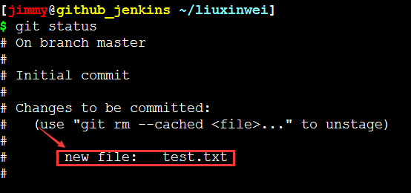

git commit -m "this is the first commit" |  |  |  |  | #git cmmit提交暂存取文件至git版本仓库

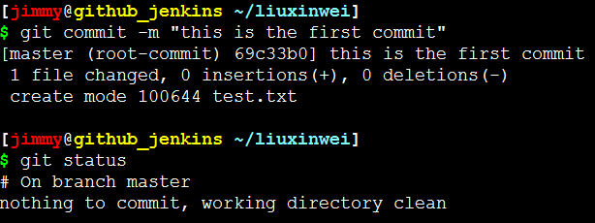

Git基本操作之移除数据

touch jimmyrobert

git add jimmyrobert

git status

git rm --cache jimmyrobert |  |  |  | #将文件从git暂存区域的追踪列表移除(并不会删除当前工作目录内的数据文件)
git status |  |  |  | #此时文件已经是未追踪状态了
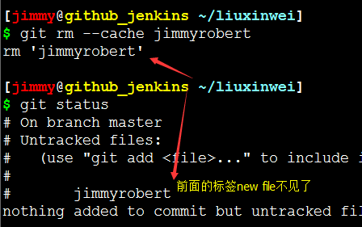

 |  |  |  | PS:如果直接rm <file> 则会报错

git add jimmyrobert |  |  |  | #再将文件提交到git暂存区
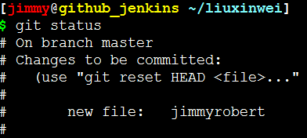

git rm -f jimmyrobert |  |  |  | #但如果在删除之前数据文件已经被放入到暂存区域的话，
 |  |  |  | #git会担心你误删未提交的文件而报错信息，此时可追加强制删除-f参数。
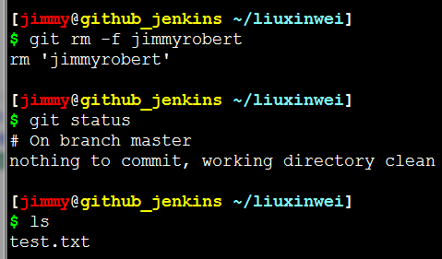

Git基本操作之移动数据

[root@github_jenkins liuxinwei]# git mv readme.txt test.txt #git如果要修改文件名称,则使用git mv命令
[root@github_jenkins liuxinwei]# git status #查看状态发现下次提交会有一个改名操作
# On branch master
# Changes to be committed:
# (use "git reset HEAD <file>..." to unstage)
#
# renamed: readme.txt -> test.txt
[root@github_jenkins liuxinwei]# git commit -m "changed name" #提交到git版本仓库
[master 88f3791] changed name
2 files changed, 31 deletions(-)
delete mode 100644 1
rename readme.txt => test.txt (100%)

#其实可以如下方法改名
[root@github_jenkins liuxinwei]# mv test.txt readme.txt #先修改名称
[root@github_jenkins liuxinwei]# git rm test.txt #然后删除git版本仓库内的文件快照
rm 'test.txt'
[root@github_jenkins liuxinwei]# git add readme.txt #最后再将新的文件添加进入
[root@github_jenkins liuxinwei]# git commit -m "changed the file name" #提交至git版本仓库
[master 2caa209] changed the file name
1 file changed, 0 insertions(+), 0 deletions(-)
rename test.txt => readme.txt (100%)

Git基本操作之git push

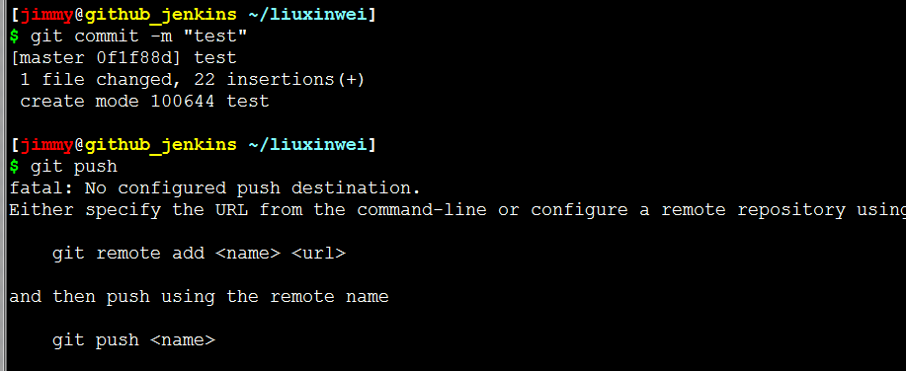

PS:提交数据后发现没法push，看报错提示说没有配置终端地址，所以没法push
这里提示说可以用下面两种方法提交一个是 git remote add xx还有就是git push xxx

git clone ssh://git@10.0.0.77:4706/web/web-demo.git |  |  |  |  |  | #我先将自己的仓库给clone下来

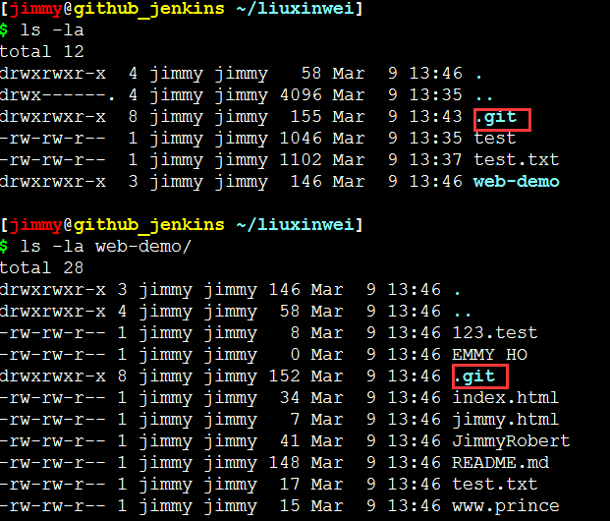

PS:发现克隆下来的也有个.git，且已经配置好的了，并非我们git init生成的

rm -rf .git/ |  |  | #将本地init生成的git目录删除，拷贝服务器clone下来的git目录

cp -a web-demo/.git/ .

mv test HSBC

git add HSBC

git commit -m "HSBC"

git push |  |  | #可以看到这回终于可以push到服务器了
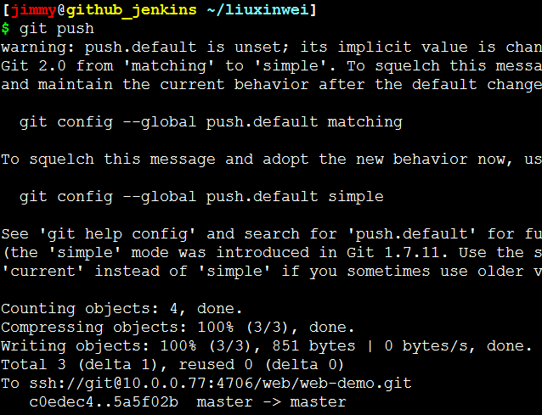

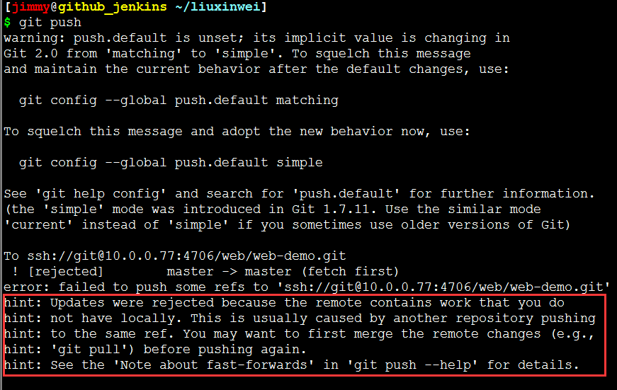

PS:如果出现这个报错表明服务端gitlab已经发生变化或改动，请看红色部分
这个时候就需要重新用git pull或者git clone将仓库下下来，然后把原来的.git目录
给替换了，然后重新add, commit后就可以提交了

git clone ssh://git@10.0.0.77:4706/web/web-demo.git
rm -rf .git/
cp -a web-demo/.git/ .
git add liuxinwei
git commit -m "the second commit"
git push

gitlab与Jenkins之间的关系
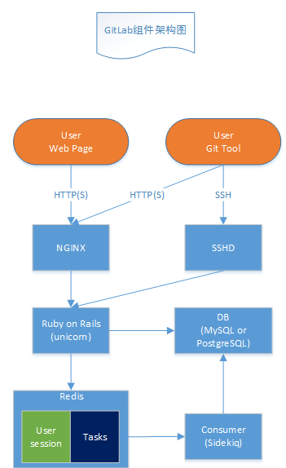
gitlab与Jenkins之间的关系
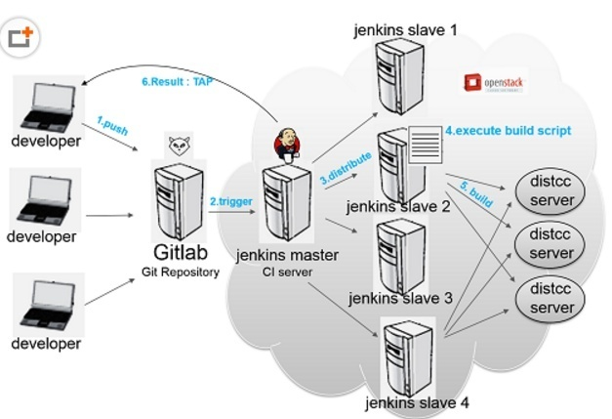

系统的工作流程大概分为以下几步:

1> 开发者将新版本push到git server (Gitlab)。

2> Gitlab随后触发jenkins master结点进行一次build。(通过web hook或者定时检测)

3> jenkins master结点将这个build任务分配给若干个注册的slave结点中的一个，
这个slave结点根据一个事先设置好的脚本进行build。这个脚本可以做的事情很多，
比如编译，测试，生成测试报告等等。这些原本需要手动完成的任务都可以交给jenkins来做。 | 前端：Nginx，用于页面及Git tool走http或https协议
 | 后端：Gitlab服务，采用Ruby on Rails框架，通过unicorn实现后台服务及多进程
4> 我们在build中要进行编译，这里使用了分布式编译器distcc来加快编译速度。 | SSHD：开启sshd服务，用于用户上传ssh key进行版本克隆及上传。注：用户上传的ssh key是保存到git账户中
 | 数据库：目前仅支持MySQL和PostgreSQL
notes | Redis：用于存储用户session和任务，任务包括新建仓库、发送邮件等等
 | Sidekiq：Rails框架自带的，订阅redis中的任务并执行
jenkins的工作原理是先将源代码从gitlab中拷贝一份到本地，然后根据设置
的脚本进行build。我们可以看出，整个系统的关键就是那个build脚本，用来
告诉jenkins在一次集成中需要执行的任务

Gitlab+Jenkins部署
 | 持续集成(Continuous Integration)之Jenkins+Gitlab |  |  |  |  |  |  | Step7:部署Jenkins

 | 持续集成概念 |  |  |  |  |  |  |  | 自动化运维之DevOps
 | 1. 持续集成Continuous Integration |  |  |  |  |  |  |  | DevOps（英文Development（开发）和Operations（技术运营）的组合）是一组过程、
 | 2. 持续交付Continuous Delivery |  |  |  |  |  |  |  | 方法与系统的统称，用于促进开发（应用程序/软件工程）、技术运营和质量保障（QA）部门
 | 3. 持续部署Continuous Deployment |  |  |  |  |  |  |  | 之间的沟通、协作与整合。 它的出现是由于软件行业日益清晰地认识到：为了按时交付软件
 |  |  |  |  |  |  |  |  | 产品和服务，开发和运营工作必须紧密合作
 | 什么是持续集成?
 | 参考网址： | http://www.ruanyifeng.com/blog/2015/09/continuous-integration.html |  |  |  |  |  |  | 简单的来说DevOps是一种文化，是让开发开发、运维、测试能够之间沟通和交流
 | 持续集成是指开发者在代码的开发过程中，可以频繁的将代码部署集成到主干，并进程自动化测试
 |  |  |  |  |  |  |  |  | 自动化运维工具：saltstack、jenkins、等。因为他们的目标一样，为了
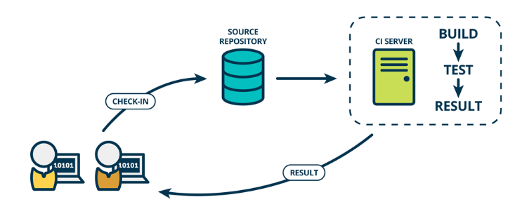
 |  |  |  |  |  |  |  |  | 我们的软件、构建、测试、发布更加的敏捷、频繁、可靠
 |  |  |  |  |  |  |  |  | 如果运维对git不熟，是无法做自动化部署。因为所有的项目都受制于开发

 |  |  |  |  |  |  |  |  | Jenkins 介绍

 |  |  |  |  |  |  |  |  | Jenkins只是一个平台，真正运作的都是插件。这就是jenkins流行的原因
 |  |  |  |  |  |  |  |  | ，因为jenkins什么插件都有。 Hudson是Jenkins的前身，是基于Java开发的
 |  |  |  |  |  |  |  |  | 一种持续集成工具，用于监控程序重复的工作，Hudson后来被收购，成为商业版
 |  |  |  |  |  |  |  |  | 。后来创始人又写了一个jenkins，jenkins在功能上远远超过hudson
 |  |  |  |  |  |  |  |  | Jenkins官网：https://jenkins.io/

 |  |  |  |  |  |  |  |  | 安装JDK
 | 什么是持续交付（Continuous delivery）? |  |  |  |  |  |  |  | Jenkins是Java编写的，所以需要先安装JDK，这里采用yum安装，
 |  |  |  |  |  |  |  |  | 如果对版本有需求，可以直接在Oracle官网下载JDK。
 | 持续交付指的是在持续集成的环境基础之上，将代码部署到预生产环境
 |  |  |  |  |  |  |  |  | yum install -y java-1.8.0-openjdk java-1.8.0-openjdk-devel
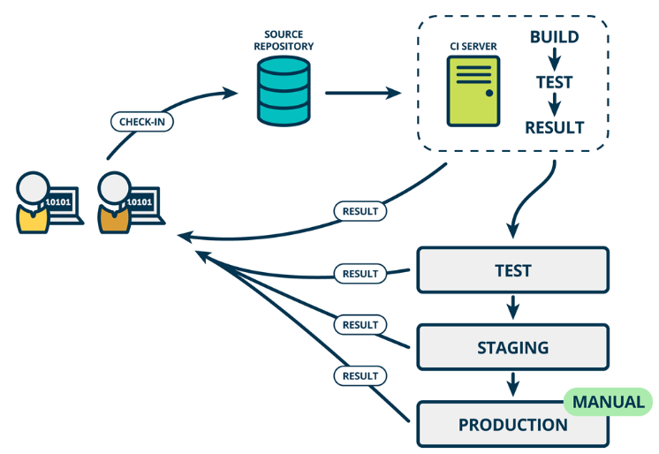
 |  |  |  |  |  |  |  |  | 安装Jenkins，这里使用yum安装，你要牛B也可以使用编译安装

 |  |  |  |  |  |  |  |  | cd /etc/yum.repos.d/

 |  |  |  |  |  |  |  |  | wget http://pkg.jenkins.io/redhat/jenkins.repo

 |  |  |  |  |  |  |  |  | rpm --import http://pkg.jenkins.io/redhat/jenkins.io.key

 |  |  |  |  |  |  |  |  | yum install -y jenkins

 |  |  |  |  |  |  |  |  | systemctl start jenkins

 |  |  |  |  |  |  |  |  | PS:Jenkins默认启动端口是8080，跟tomcat，gitlab一样
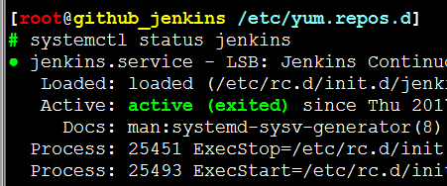

 |  |  |  |  |  |  |  |  | jenkins如果跟gitlab在一台服务器需要将jenkins的端口进行修改，需要将jenkins的8080换一下
 |  |  |  |  |  |  |  |  | 我这里换成了9090，否则Jenkins起不来，因为和gitlab同时占用了8080端口
 | 什么是持续部署（continuous deployment）？

 | 在持续交付的基础上，把部署到生产环境的过程自动化，持续部署和持续交付的
 | 区别就是最终部署到生产环境是自动化的

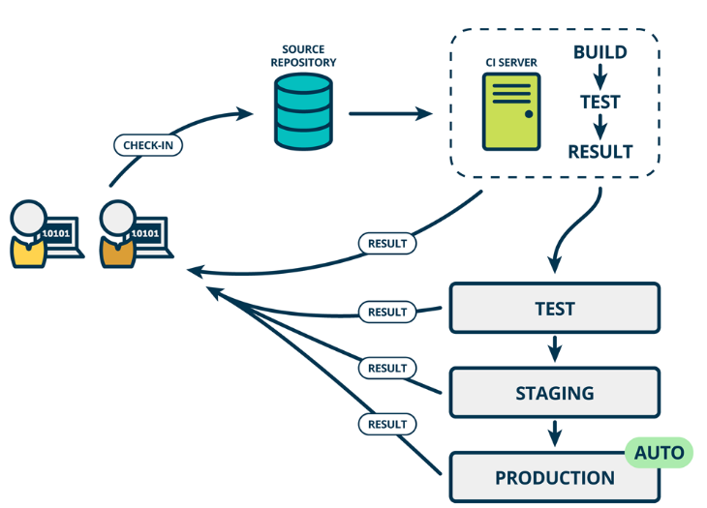

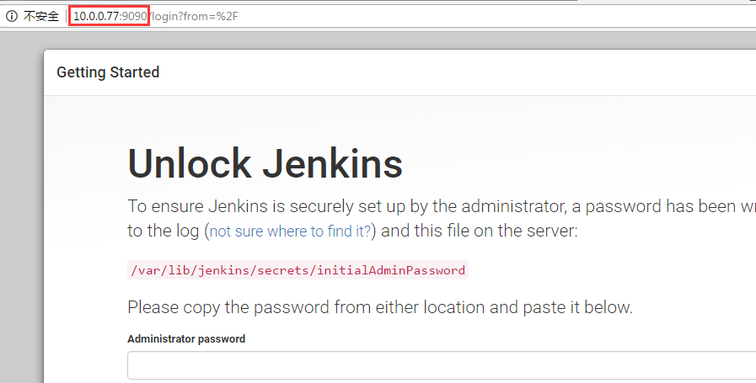

 | 部署代码上线流程

 | 1.代码获取（直接了拉取）
 | 2.编译 （可选） |  |  |  |  |  |  |  | PS:复制密码上去然后下一步，选择推荐安装就可以了
 | 3.配置文件放进去
 | 4.打包
 | 5.scp到目标服务器
 | 6.将目标服务器移除集群
 | 7.解压并放置到Webroot
 | 8.Scp 差异文件
 | 9.重启 （可选）
 | 10.测试
 | 11.加入集群

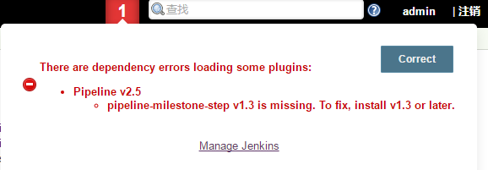
 | Gitlab介绍

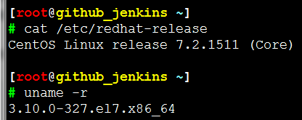
 | 环境准备
 |  |  |  |  |  |  |  |  | PS：安装Jenkins的时候发现有一个插件没装成功，我看了下因该是网速问题
 |  |  |  |  |  |  |  |  | 导致timeout,不过never mind我们可以去到Jenkins的管理插件-可选插件然后
 |  |  |  |  |  |  |  |  | 找到这个包pipeline-milestone-step（可以在右上角过滤这个包名，如果已经
 |  |  |  |  |  |  |  |  | 装了的则不会被filter出来）然后安装记得装完必须重启Jenkins
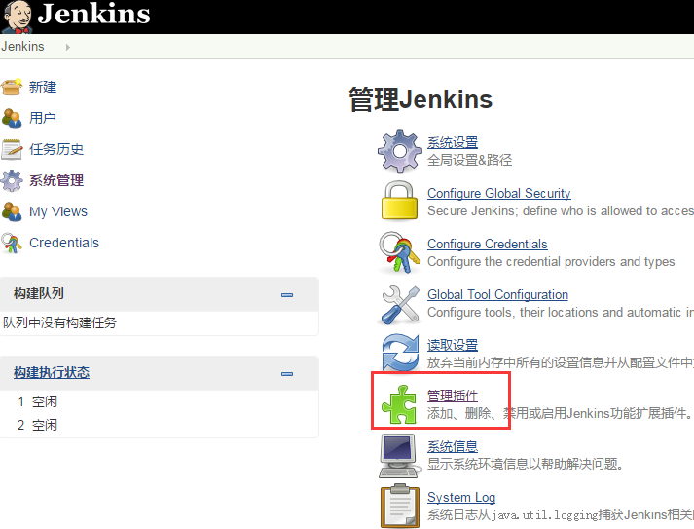
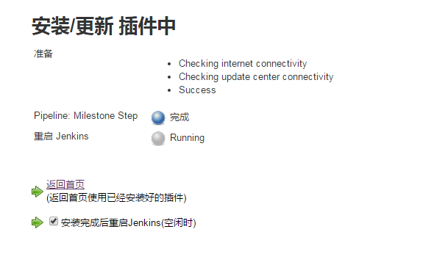

Step1: | 安装所需的源和命令

 | rpm -ivh http://mirrors.aliyun.com/epel/epel-release-latest-7.noarch.rpm
 | wget -O /etc/yum.repos.d/CentOS-Base.repo http://mirrors.aliyun.com/repo/Centos-7.repo

 | 关闭防火墙和SELinux
 | systemctl stop firewalld.service
 | sed -i 's/SELINUX=enforcing/SELINUX=disabled/' /etc/selinux/config

 | 安装所需的命令及其他

 | yum install curl policycoreutils openssh-server openssh-clients openssh-devel postfix -y

 |  |  |  |  |  |  |  | Step8: | 在Jenkins上安装gitlab所需的插件

 |  |  |  |  |  |  |  |  | 可以去到管理插件-可选插件去安装这两个

 | 启动postfix
 | systemctl start postfix

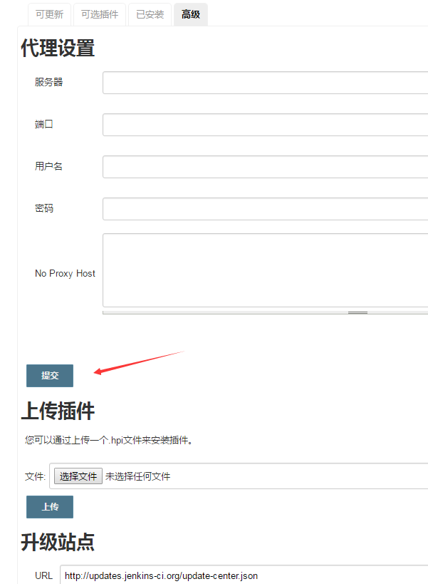
 | 执行gitlab所需的安装包和官方源 |  |  |  |  |  |  |  | 当然你也可以去到Jenkins官网下载完后上传插件
 | curl -sS https://packages.gitlab.com/install/repositories/gitlab/gitlab-ce/script.rpm.sh |bash

Step2: | 安装gitlab和客户端git |  |  |  |  |  |  |  |  | 目录路径= /var/lib/jenkins/plugins/
 |  |  |  |  |  |  |  |  |  | 这个目录下是我们安装所有的插件
 | yum install -y gitlab-ce
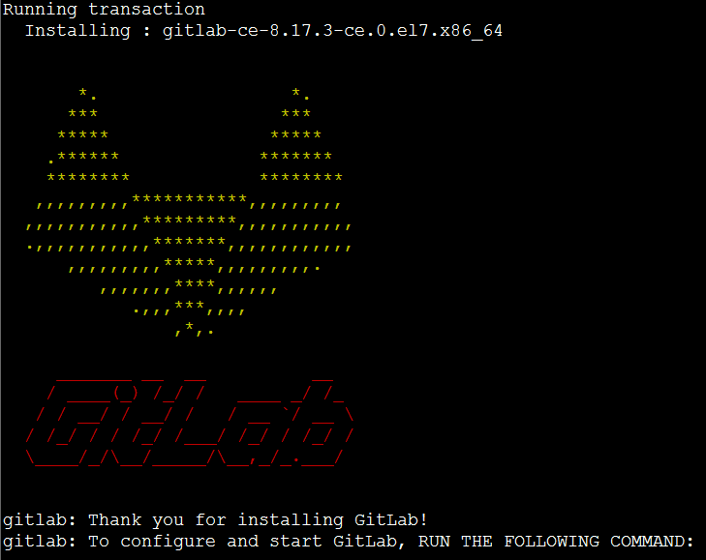

 | 在装一个客户端

 | yum install -y git

 | 配置并启动gitlab-ce

 | gitlab-ctl reconfigure

 | 可以使用gitlab-ctl管理gitlab，例如查看gitlab状态：

 | PS:要保证80端口不被占用,那是给Nginx留的

 | [root@github_jenkins ~]
 | # gitlab-ctl restart
 | ok: run: gitlab-workhorse: (pid 21361) 1s
 | ok: run: logrotate: (pid 21369) 0s
 | ok: run: nginx: (pid 21376) 1s
 | ok: run: postgresql: (pid 21384) 0s
 | ok: run: redis: (pid 21386) 0s
 | ok: run: sidekiq: (pid 21398) 0s
 | ok: run: unicorn: (pid 21403) 1s

Step3: | 访问你地址IP
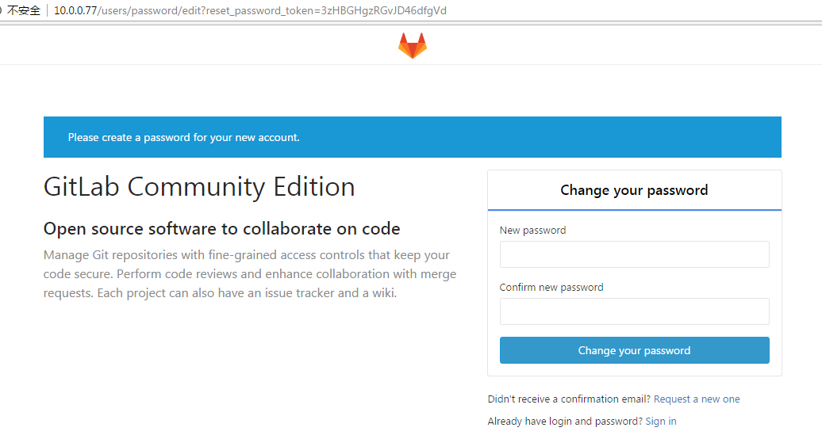

 | PS：启动gitlab需要时间，会贼慢，因为占用比较多资源
 | 这里会要求我们设置一个至少8位数的密码,默认用户root

 | 以管理员的身份登录后，我们去到右上角的spanner
 | 然后把自动注册给关掉，正常情况内部使用不需要用户自己
 | 注册，由运维去分配，当然如果你公司有别的需求，可以保留
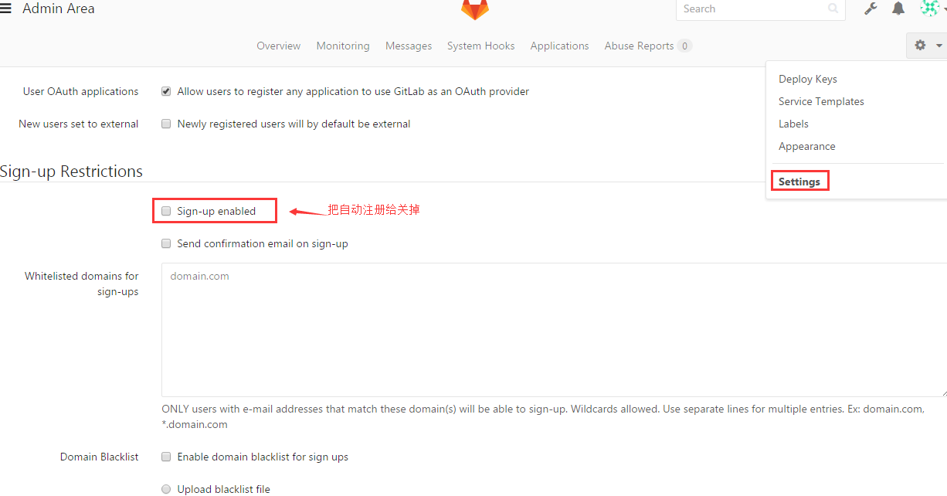

 | PS：记得保存

 | 退出后就能发现这回就没有注册了

Step2: | 创建一个用户，用户组，项目

 | 创建一个group

 | 先点spanner然后New group

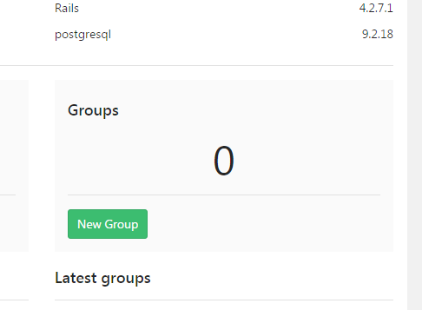

 | *****gitlab上面有一个project跟group的概念，我们要创建一个group，
 | 才可以在创建一个project。因为gitlab的路径上首先是ip地址，其次才是group.
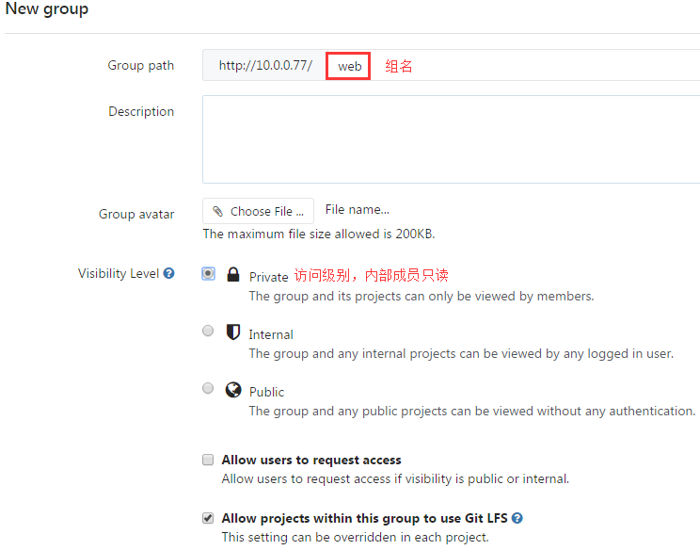

 | 然后点击create group

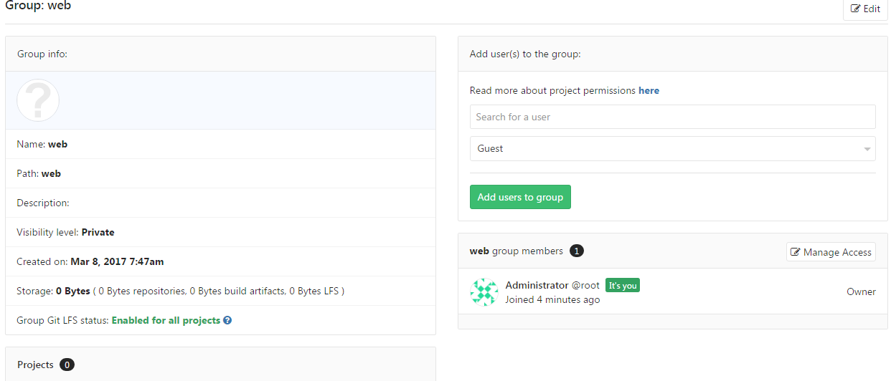

 | 创建project

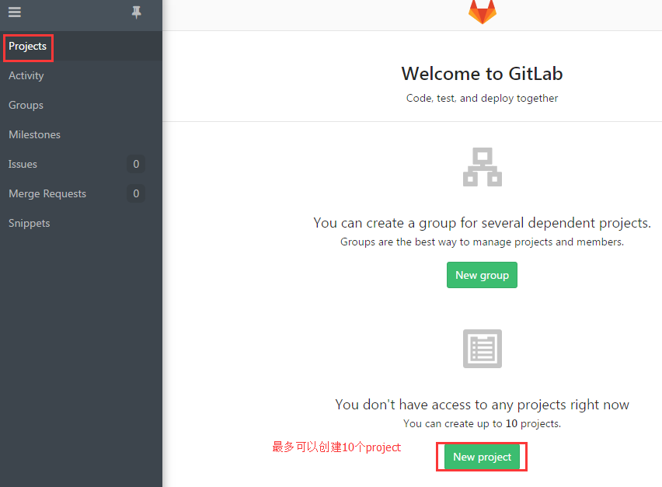

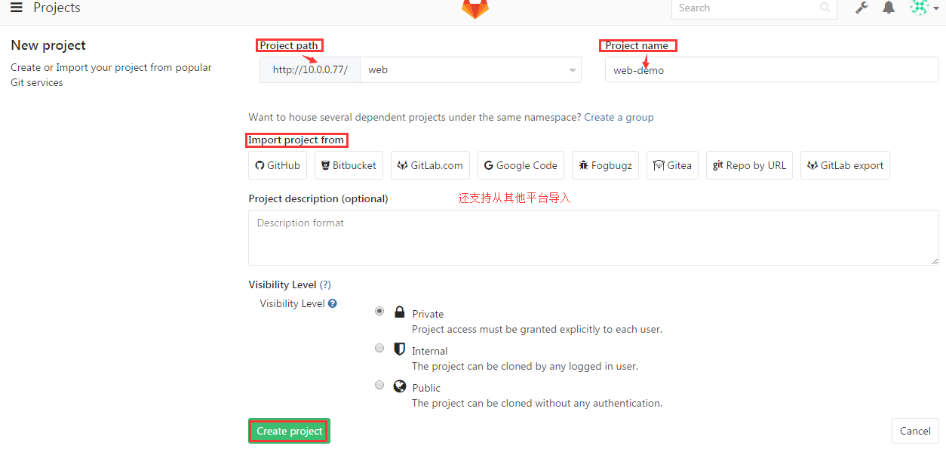

 | 创建完成之后它提示我们可以创建一个key对它进行管理

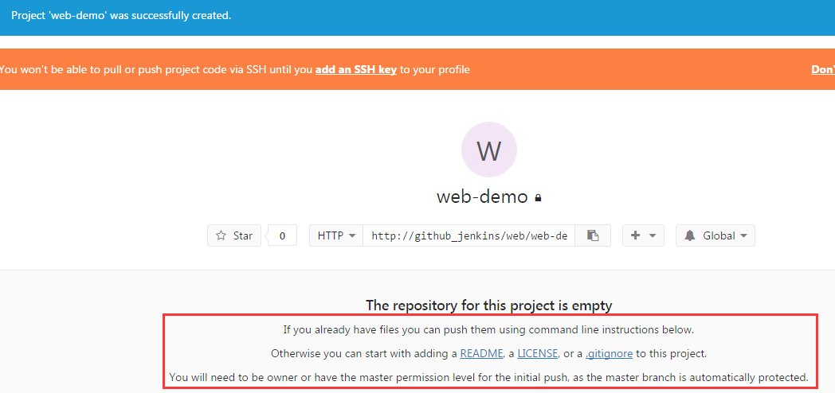

 | 点击README然后随便写点啥JB然后commit change

Step3: | 创建SSH KEY并添加到project里

 | 点击project查看刚才我们创建的
 | 发现提示说我们需要SSH key秘钥认证
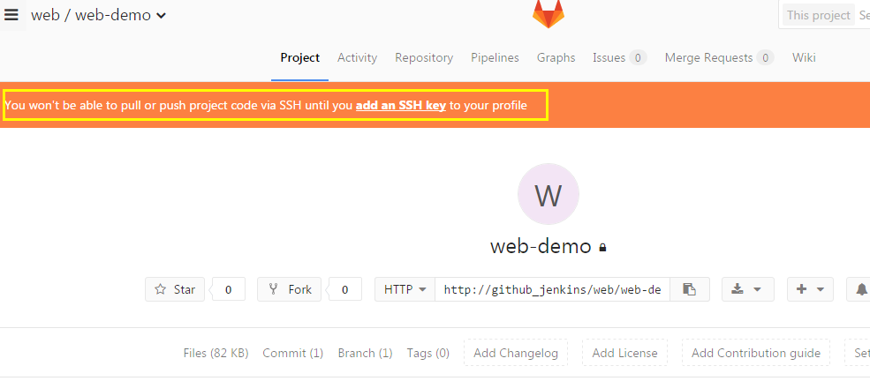

 | 然后我们回到虚拟机上去创建秘钥
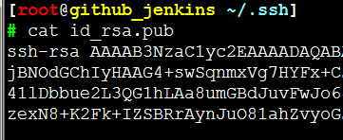

 | 然后点击绿色球球来到Settings

 | 然后把秘钥复制进去后Add key
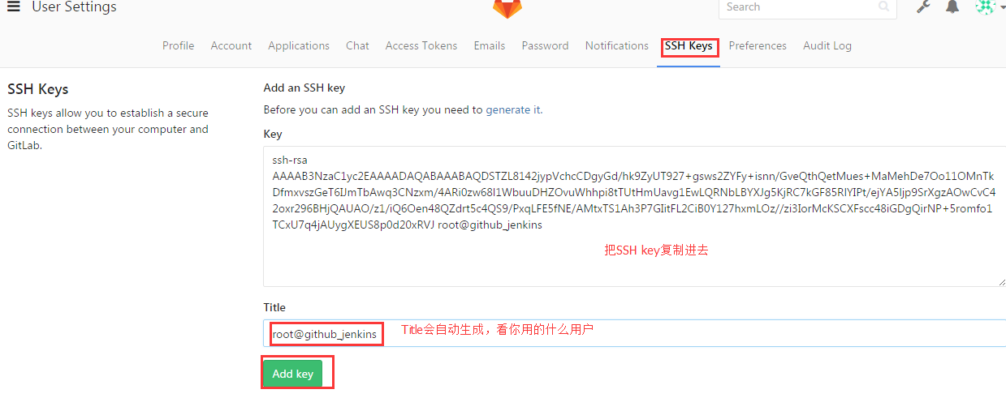

 |  |  |  |  |  | PS：这里是存放公钥的

 |  |  |  |  |  | PS：给公钥起个名字

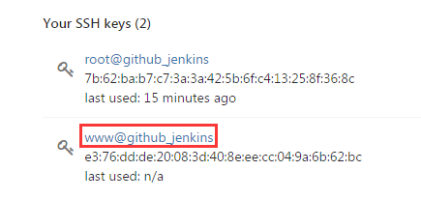

 |  |  |  | PS:你也可以在本地www用户生成秘钥然后传上来
 |  |  |  | 这样www也能push和pull了

 | 添加完后我们就可以使用www和root用户做测试了~而且刚才SSH KEY的提示也消失了
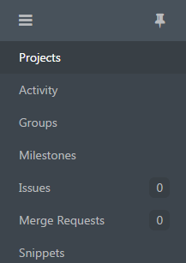
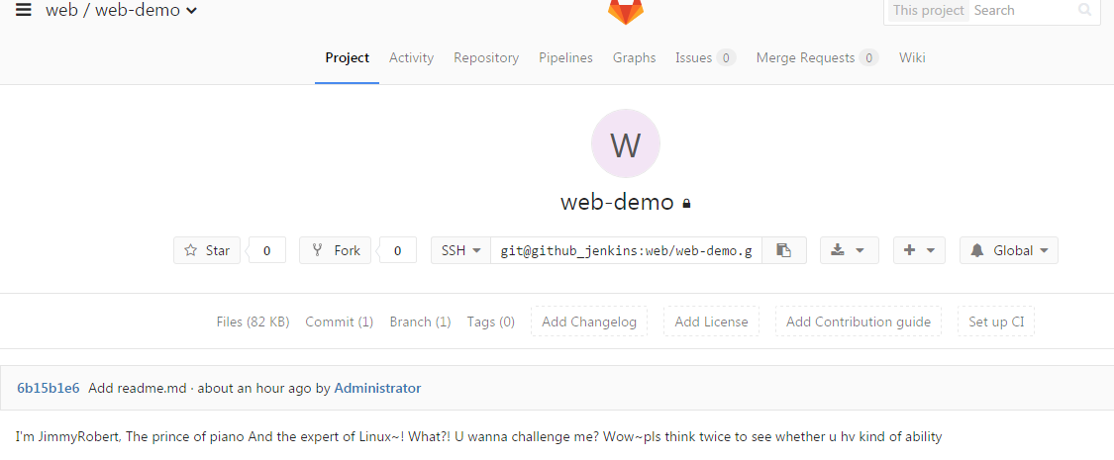

Step4: | 测试git拉代码

 | 点击Projects 选择SSH（有http和ssh两种）

 | git clone git@github_jenkins:web/web-demo.git
 | PS:如果你SSHD的端口是22的话~上面这个命令就可以了

 | 如果不是22端口，则必须添加端口才能拉下来

 | git clone ssh://git@github_jenkins:4706/web/web-demo.git
 |  |  |  |  | 当然，你用http也是可以的
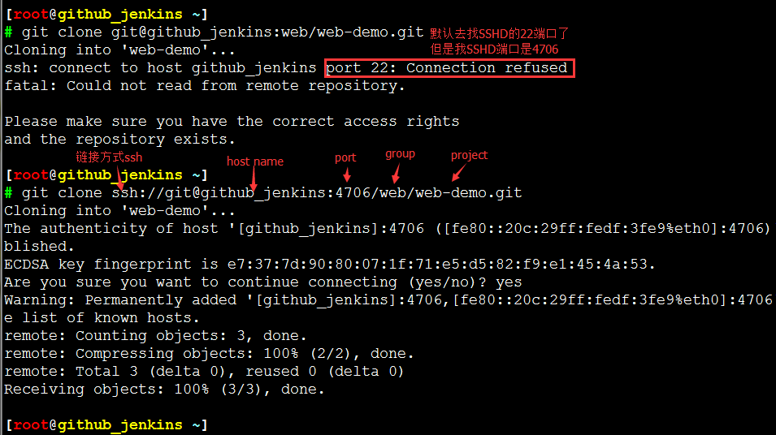
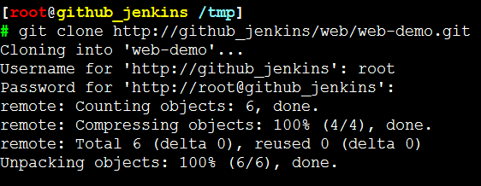

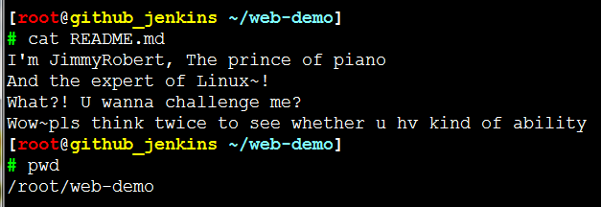

 | 注意有三个地方的改动
 | 1、增加了ssh://
 | 2、增加了端口号
 | 3、把用户名前面的冒号改成了斜杠(/)

Step5: | 模拟开发继续写代码提交
 |  |  | 这里切换到普通用户www，一样是可以pull和push代码的
 | cd ~/web-demo |  | 因为刚才我们添加了www用户的ssh key
 | vim index.html |  | PS:如果出现以下报错，则表明你没有.git这个目录
 |  |  | 需在gitlab上初始化一个仓库，然后git clone下来,或者使用git init初始化git工作目录

 |  |  |  |  |  |  | git init #初始为git工作目录
 |  |  |  |  |  |  | Initialized empty Git repository in /root/jimmy/.git/
 | git add *
 | git commit -m "add index.html"
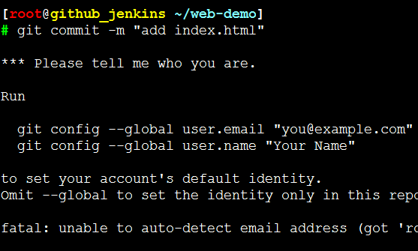

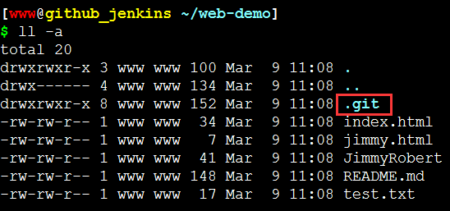
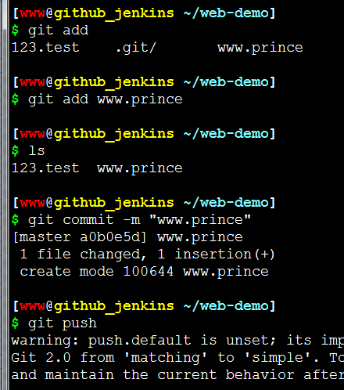

 | PS:提示需要身份验证..
 | 呢就设置一下：
 | git config --global user.email "you@example.com"
 | git config --global user.name "Your Name"

 | 再来一次
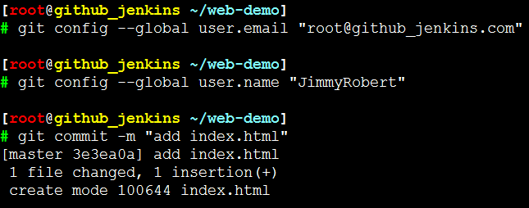
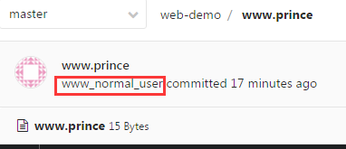

 | git push命令用于将本地分支的更新，推送到远程主机。它的格式与git pull命令相仿

 | git push
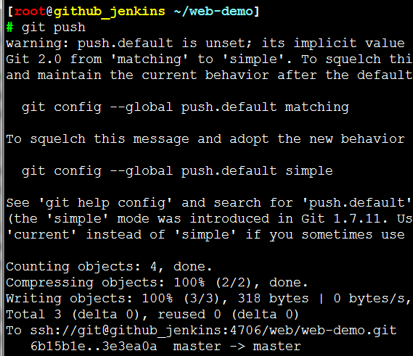

 | 在project下就能看到刚提交的index.html了

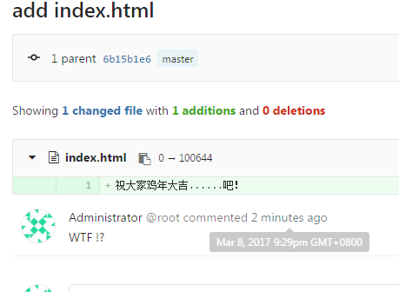

Step6: | 编辑配置文件

 | 因为我们gitlab是yum安装的，所以它默认会存在 /opt/gitlab下
 | gitlab的配置文件存放在 /etc/gitlab/gitlab.rb

 | 现在git 需要加上主机名，我们可以修改配置文件，让它使用IP进行访问

 | vim /etc/gitlab/gitlab.rb

 | gitlab-ctl reconfigure
 | PS:修改完需要从新配置才会生效

 | PS：刷新一下界面就可以看到是IP了
 | 如果还不行就gitlab-ctl restart重启下服务
 | 退出dasboard在login

使用git+jenkins实现持续集成
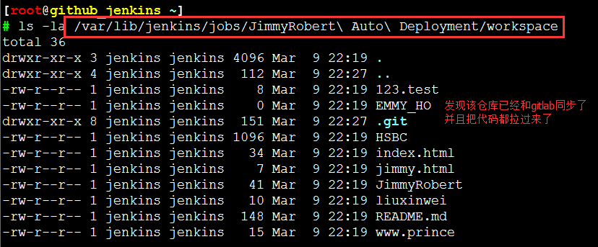
 | 使用git+jenkins实现持续集成

Step9: | 创建一个项目
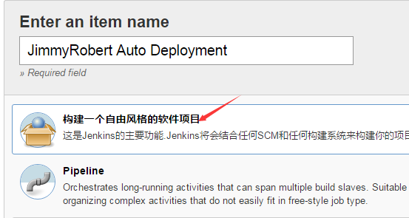

 | 源码管理
 | 我们安装的是git插件，还可以安装svn插件



 | 我们将git路径存在这里还需要权限认证，否则会出现error



Step10: | 选择一下认证方式（我们可以在以下路径中进行设置）


 | PS：gitlab上放用户的公钥，Jenkins放用户的私钥,这就跟我们SSH Key免秘钥登陆的原理是一样的


 | 完事后生成了一个root的credential

Step11: | 返回刚才的区域，继续配置


 | PS:这个时候我们在复制git的URL时就不会在出现验证提示和报错了。


 | 配置源码库浏览器

 | PS:选择HTTP

 | PS：查看gitlab版本

 | 我们现在就添加了一个git仓库，现在保存就可以了！





 | 看到SUCCESS表示成功了


 | 客户端检测

持续集成之代码质量管理-Sonar
 | 持续集成之代码质量管理-Sonar

 | Sonar简介

 | Sonar 是一个用于代码质量管理的开放平台。通过插件机制，Sonar 可以集成
 | 不同的测试工具，代码分析工具，以及持续集成工具。与持续集成工具（例如
 | Hudson/Jenkins 等）不同，Sonar 并不是简单地把不同的代码检查工具结果
 | （例如 FindBugs，PMD 等）直接显示在 Web 页面上，而是通过不同的插件对
 | 这些结果进行再加工处理，通过量化的方式度量代码质量的变化，从而可以方
 | 便地对不同规模和种类的工程进行代码质量管理。

 | 在对其他工具的支持方面，Sonar 不仅提供了对 IDE 的支持，可以在
 | Eclipse和 IntelliJ IDEA 这些工具里联机查看结果；同时 Sonar 还
 | 对大量的持续集成工具提供了接口支持，可以很方便地在持续集成中使用 Sonar。
 | 此外，Sonar 的插件还可以对 Java 以外的其他编程语言提供支持，
 | 对国际化以及报告文档化也有良好的支持

 | Sonar部署

 | Sonar的相关下载和文档可以在下面的链接中找到：http://www.sonarqube.org/downloads/。
 | 需要注意最新版的Sonar需要至少JDK 1.8及以上版本。

 | 之前我们已经测试可以成功的使用git进行拉去，Sonar的功能就是来检查代码是否有BUG。
 | 除了检查代码是否有bug还有其他的功能，比如说：你的代码注释率是多少，代码有一些建议，
 | 编写语法的建议。所以我们叫质量管理

 | Sonar还可以给代码打分，并且引用了技术宅的功能（告诉你有很多地方没改）

Step12: | 下载并配置Sonar
 | 如果没装的话yum install -y java-1.8.0

 | cd /usr/local/src

 | #软件包下载：https://sonarsource.bintray.com/Distribution/sonarqube/sonarqube-5.6.zip
 | PS: 你也可以下载最新版本

 | unzip sonarqube-5.6.zip
 | mv sonarqube-5.6 /usr/local/
 | ln -s /usr/local/sonarqube-5.6/ /usr/local/sonarqube

Step13: | 安装Sonar所需的数据库

 | sonar好像不支持mysql 5.5，所以如果看日志出现以上error 请安装mysql5.6 或者更高版本
 | http://blog.csdn.net/onothing12345/article/details/49910087
 |  |  | 如果你能直接yum安装5.6也可以这样
 | 这是我自己编译安装的MySQL 5.6.34版本 |  | yum install -y mariadb mariadb-server
 | 由于是编译安装的，只能在/etc/profile.d/下 |  | systemctl start mariadb.service
 | 加了个启动脚本mysql.sh来实现开机自启。 |  | systemctl enable mariadb.service
 |  |  | mysql_secure_installation

 | 创建Sonar对应的数据库和用户
 | CREATE DATABASE sonar CHARACTER SET utf8 COLLATE utf8_general_ci;
 | GRANT ALL ON sonar.* TO 'sonar'@'localhost' IDENTIFIED BY 'sonar';
 | GRANT ALL ON sonar.* TO 'sonar'@'%' IDENTIFIED BY 'sonar';
 | FLUSH PRIVILEGES;


 | cd /usr/local/sonarqube/conf/ | PS:开启用户名密码和URL
 | vim sonar.properties


 |  | 你可以在Sonar的配置文件来配置Sonar Web监听的IP地址和端口，默认是9000端口。

 | 配置Java访问数据库驱动(可选)
 | 默认情况Sonar有自带的嵌入的数据库，那么你如果使用类是Oracle数据库，
 | 必须手动复制驱动类到${SONAR_HOME}/extensions/jdbc-driver/oracle/目录下，
 | 其它支持的数据库默认提供了驱动。其它数据库的配置可以参考官方文档：
 | http://docs.sonarqube.org/display/HOME/SonarQube+Platform

Step14: | 启动Sonar

 | 这是Sonar的启停脚本
 | /usr/local/sonarqube/bin/linux-x86-64/sonar.sh start
 | /usr/local/sonarqube/bin/linux-x86-64/sonar.sh stop

 | 如果有什么问题可以看一下日志[/usr/local/sonarqube/logs/sonar.log]


 | 浏览器访问 IP:9000


 | PS:如果你遇到这种情况的话~可能你得做个initial的DB upgrade
 | 方法就是 $IP:9000/setup ，将maintenance改为setup就好了
 | 然后点击upgrade即可

 | upgrade过程中，一样可以通过tailf /usr/local/sonarqube/logs/sonar.log
 | 来观察更新情况，如有报错就会失败，则需要stop sonar后在start然后再来一次

 | 特别注意：
 | 在更新Sonar数据库的时候MySQL的binlog format一定要是ROW level
 | 否则就会报错然后更新失败


 | 更新成功后：




 | 表也已经被导入了MySQL了

 | 提示：
 | sonar跟jenkins类似，也是以插件为主
 | sonar安装插件有2种方式：第一种将插件下载完存放在sonar的插件目录，第二种使用web界面来使用安装
 | 存放插件路径[/usr/local/sonarqube/extensions/plugins/]

Step15: | 登陆Sonar并安装插件

 | 用户密码都是admin


 | Administrator -- System -- Update Center

 | PS:在System info下能查看当前所有的系统信息包括Sonar，OS，DB和JAVA等

 | 跟Jenkins一样，这里能直接看到你装了哪些插件，哪些可以update，哪些是available
 | 安装的插件，然后手动输入关键字可自行update. PS:记得重启（装完后右上角）


 | PS：我这里就不安装中文版的了，看不习惯


 | 这里我们安装一个PHP语言



 | 重启的原理还是会调用呢个sonar.sh脚本
 | 从日志可以看到PHP已经安装了，已经部署到Sonar里了


 | PS：如果下载不下来我们直接去github进行下载，
 | 因为我们这个插件都是使用wget进行下载的
 | 我们现在只能使用java的jar包和php，因为我们只安装了java和php的语言插件。
 | 如果想使用Python的程序，就需要安装Python的语言插件

Step16: | 安装sonar扫描器插件并且配置

 | Sonar通过SonarQube Scanner（扫描器）来对代码进行分析
 | 官方文档：http://docs.sonarqube.org/display/SCAN/Analyzing+with+SonarQube+Scanner

 | wget https://sonarsource.bintray.com/Distribution/sonar-scanner-cli/sonar-scanner-2.8.zip

 | unzip sonar-scanner-2.8.zip
 | mv sonar-scanner-2.8 /usr/local/
 | ln -s /usr/local/sonar-scanner-2.8/ /usr/local/sonar-scanner

 | 我们要将扫描器和sonar关联起来

 | cd /usr/local/sonar-scanner/conf

 | vim sonar-scanner.properties

 | PS:需要注意的是如果你装的不是MySQL，则需要配置相应的数据库地址才可以

Step17: | 找一个代码进行分析。

 | sonar插件提供了一个代码的库
 | github:https://github.com/SonarSource/sonar-examples
 | 我们下载软件包：https://github.com/SonarSource/sonar-examples/archive/master.zip

 | unzip master.zip

